Biyokimya
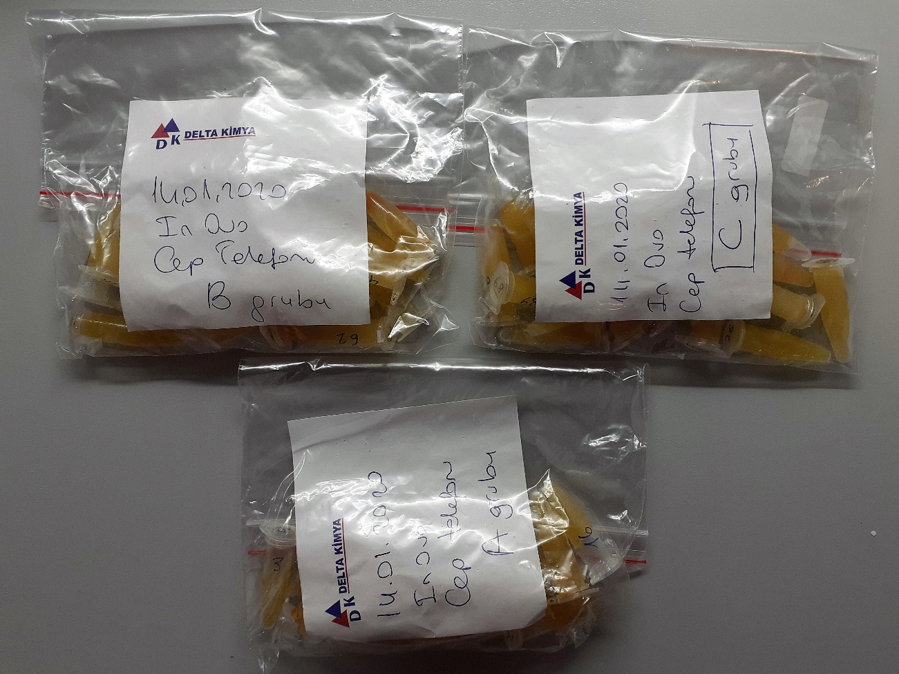
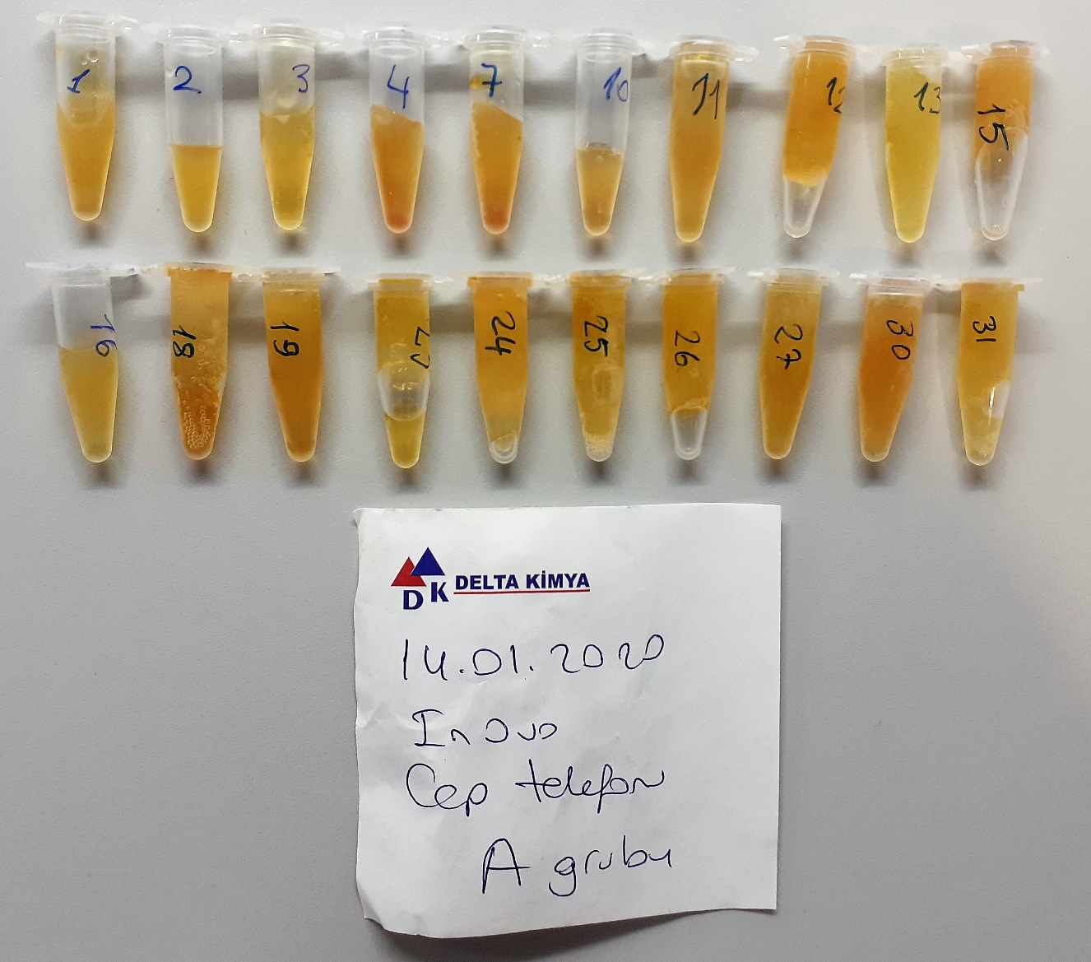
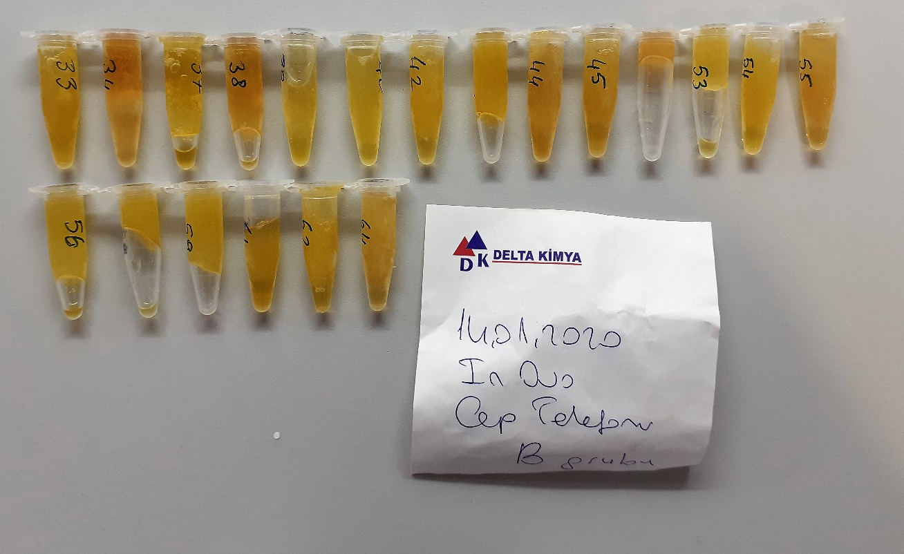
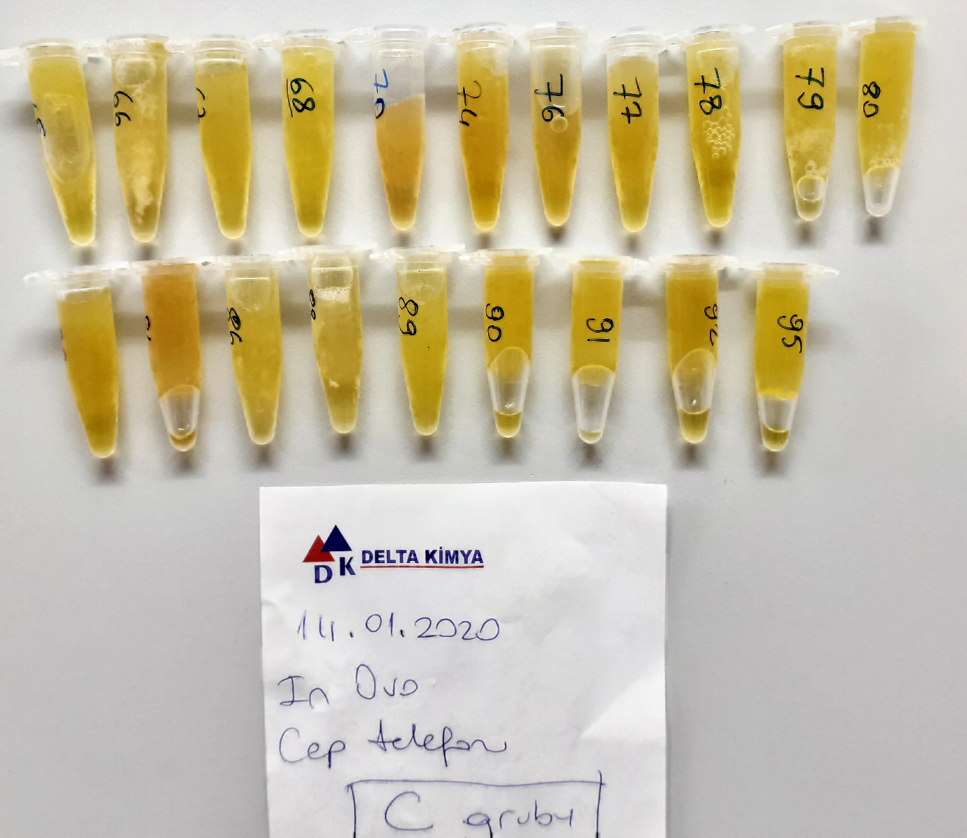
Numune Adı | PON-1(U/L) | TTL(µmol/L) | NTL(µmol/L) | Disülfit | MPO (U/L) | AST (U/L) | ALT (U/L)
A-1 | 7 | 966 | 212 | 377 | 190 | 439 | 31 | Kullanılan cihaz: Mindray marka BS300 model tam otomatik biyokimya cihazı
A-2 | 10 | 745 | 327 | 209 | 340 | 475 | 10
A-3 | 11 | 658 | 209 | 224.5 | 14 | 324 | 13 | PON1: Paraoxanase
A-4 | 18 | 844 | 448 | 198 | 14 | 466 | 11 | TTL: Total Thıol
A-7 | 29 | 782 | 43 | 369.5 | 161 | 398 | 11 | NTL: Natıve Thıol
A-10 | 5 | 1032 | 200 | 416 | 59 | 391 | 9 | Disülfit: Thıol/ Disülfit dengesi
A-11 | 10 | 962 | 414 | 274 | 28 | 347 | 8 | MPO: Myeloperoxidase
A-12 | 16 | 761 | 261 | 250 | 16 | 348 | 8 | AST: Aspartat Aminotransferaz
A-13 | 10 | 769 | 123 | 323 | 34 | 241 | 12 | ALT: Alanin Aminotransferaz
A-15 | 10 | 780 | 92 | 344 | 57 | 338 | 9
A-16 | 7 | 652 | 63 | 294.5 | 67 | 313 | 8
A-18 | 6 | 916 | 202 | 357 | 104 | 422 | 8
A-19 | 13 | 715 | 187 | 264 | 25 | 295 | 4
A-23 | 17 | 642 | 168 | 237 | 64 | 304 | 16
A-24 | 10 | 876 | 61 | 407.5 | 38 | 299 | 5
A-25 | 11 | 912 | 149 | 381.5 | 32 | 345 | 8
A-26 | 9 | 812 | 158 | 327 | 52 | 363 | 12
A-27 | 13 | 868 | 128 | 370 | 54 | 293 | 12
A-30 | 19 | 1052 | 295 | 378.5 | 26 | 364 | 3
A-31 | 15 | 608 | 227 | 190.5 | 39 | 289 | 12
A-33 | 10 | 961 | 377 | 292 | 62 | 369 | 8
A-34 | 11 | 1034 | 160 | 437 | 15 | 318 | 11
A-37 | 11 | 642 | 265 | 188.5 | 51 | 274 | 8
A-38 | 16 | 837 | 176 | 330.5 | 70 | 365 | 12
A-39 | 12 | 643 | 72 | 285.5 | 55 | 274 | 10
A-40 | 18 | 504 | 487 | 8.5 | 36 | 306 | 8
A-42 | 19 | 773 | 445 | 164 | 51 | 304 | 8
A-43 | 18 | 928 | 330 | 299 | 27 | 503 | 11
A-44 | 28 | 1004 | 242 | 381 | 21 | 358 | 10
A-45 | 10 | 657 | 172 | 242.5 | 87 | 272 | 8
A-51 | 1 | 984 | 169 | 407.5 | 142 | 402 | 18
A-53 | 23 | 878 | 332 | 273 | 65 | 335 | 16
A-54 | 14 | 917 | 279 | 319 | 39 | 430 | 10
A-55 | 25 | 790 | 142 | 324 | 10 | 359 | 7
A-56 | 15 | 864 | 72 | 396 | 43 | 422 | 7
A-58 | 18 | 983 | 323 | 330 | 67 | 451 | 10
A-59 | 47 | 589 | 386 | 101.5 | 16 | 353 | 11
A-61 | 16 | 667 | 72 | 297.5 | 39 | 412 | 10
A-62 | 6 | 628 | 172 | 228 | 30 | 284 | 4
A-64 | 12 | 656 | 180 | 238 | 35 | 391 | 6
A-65 | 13 | 560 | 233 | 163.5 | 62 | 476 | 18
A-66 | 10 | 589 | 195 | 197 | 7 | 316 | 10
A-67 | 1 | 830 | 216 | 307 | 37 | 480 | 15
A-68 | 15 | 794 | 217 | 288.5 | 49 | 517 | 8
A-70 | 12 | 791 | 356 | 217.5 | 67 | 516 | 10
A-74 | 9 | 711 | 109 | 301 | 39 | 281 | 5
A-76 | 11 | 676 | 94 | 291 | 79 | 489 | 12
A-77 | 13 | 623 | 292 | 165.5 | 28 | 436 | 12
A-78 | 10 | 768 | 302 | 233 | 64 | 480 | 9
A-79 | 7 | 857 | 197 | 330 | 28 | 232 | 7
A-80 | 9 | 608 | 87 | 260.5 | 33 | 268 | 8
A-83 | 9 | 794 | 274 | 260 | 79 | 443 | 6
A-84 | 14 | 1080 | 251 | 414.5 | 26 | 277 | 7
A-86 | 12 | 426 | 180 | 123 | 36 | 330 | 13
A-88 | 7 | 704 | 157 | 273.5 | 32 | 345 | 3
A-89 | 8 | 571 | 147 | 212 | 21 | 393 | 8
A-90 | 13 | 670 | 193 | 238.5 | 45 | 468 | 9
A-91 | 6 | 822 | 273 | 274.5 | 167 | 531 | 8
A-92 | 13 | 942 | 326 | 308 | 48 | 416 | 11
A-95 | 12 | 578 | 152 | 213 | 31 | 478 | 9

